Ejer5
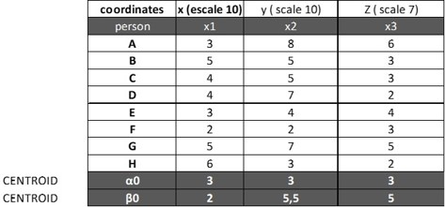

nomralización de z =
nº de a / escala
z = 6/7
z= | 0.85714285714

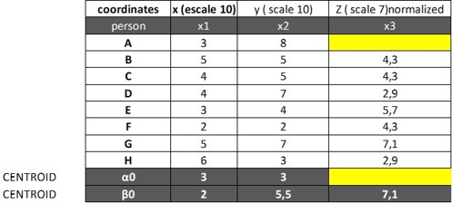

Mirar el hueco de arriba donde estan los huecos amarillos.
8.5714285714 | la distancia euclidiana de a a beta es (A: beta)

es beta

